Hárok1
Výpočet asociačnej energie chlórfenamín malátu softvérom MOPAC M(0) + CP (0) = MCP (0)
M(-1) + CP (+1) = MCP (1)
M (-2) + CP (+2) = MCP (2)
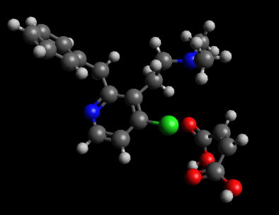

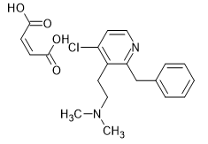
 | Heat of formation
 | kJ/mol
Soľ | -521.12853
Malat 0 | -645.34253
Malat -1 | -893.32669
Malat -2 | -631.00353
CP +1 | 820.08208
CP +2 | 1750.70744
CP 0 | 152.85598
 | Asociačné energie kJ/mol
0 | -28.64198
1 | -447.88392
2 | -1640.83244

